箱贴
Factory name (工厂名称) | 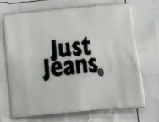 （在此贴实样图片）
PO. Number(订单号) | P26038526 | JUSTJEANS
Style Code.(款号) | 170475 150827
Product Code.(产品编号) | JJW-WL004-EF主标 | Carton No.(箱号):
Inner Packages(包装方式） | pcs/bundle | 1/1
SIZE/qty (尺码/数量) | 3715
Carton Dimension（箱规） | 35*29*29 | Country of Origin：
Gross Weight（毛重） | 2KG | Made In China
Net Weight（净重） | 1.5KG
Remark（备注）

